E-R図
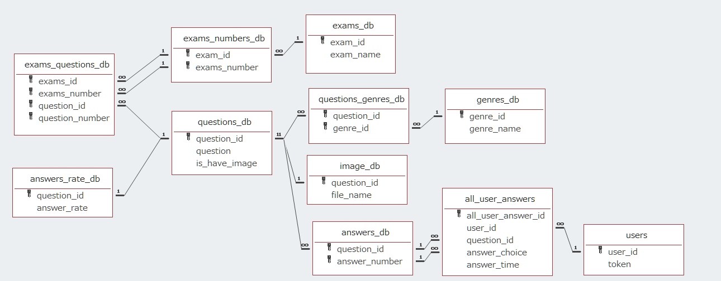
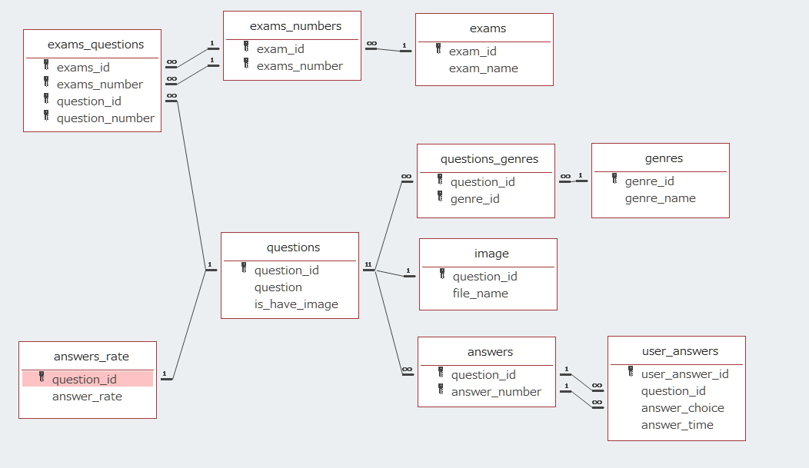
E-R図
 | モバイルアプリ

 | DBサーバ

